Hoja1
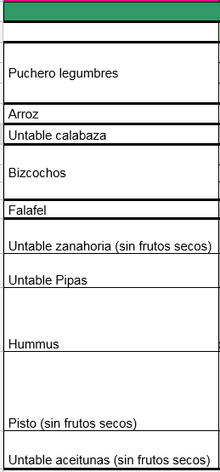
 |  | 0.5 | 0,5 Kg | garbanzos | Yolanda
COMIDA |  | 0.5 | 0,5 Kg | garbanzos | Salvia
 | Extrecho | 0.5 | 0,5 Kg | lentejas | Txetxu y ana
Puchero legumbres | 1 | 0.5 | 0,5 Kg | lentejas | Diego
 | 2 | 0.5 | 0,5 Kg | garbanzos | Marta
 | 3 | 0.5 | 0,5 Kg | legumbre | Javi /Rocío /Dani
Arroz | 1 | 0.5 | 0,5 Kg | arroz | Rosa y Pepe
Bizcochos | 1 | 0.5 | 0,5 Kg | arroz | Rocío y Samu
 | 2 | 4 | Total 3 kg legumbres + 1 arroz
 | 3
Untable zanahoria (sin frutos secos) | 1/2 litro por1/2 cesta | 0.5 | 1 tupper mediano | Untable zanahoria (sin frutos secos) | Yolanda
 |  | 1 | 1 tupper grande | Untable zanahoria (sin frutos secos) | Rocío y Samu
 |  | 1 | 1 tupper grande | Untable zanahoria (sin frutos secos) | Marta
 |  | 1 | 1 tupper grande | Untable zanahoria (sin frutos secos) | Chesco
 |  | 0.5 | 1 tupper mediano | Untable zanahoria (sin frutos secos) | Rosa y Pepe
 |  | 1 | 1 tupper grande | Untable zanahoria (sin frutos secos) | Salvia
 |  | 0.5 | 1 tupper mediano | Untable zanahoria (sin frutos secos) | Almu
 |  | 0.5 | 1 tupper mediano | Untable zanahoria (sin frutos secos) | Almu
 |  | 1 | 1 tupper grande | Untable zanahoria (sin frutos secos) | Txetxu y Ana
 |  | 1 | 1 tupper grande | Untable zanahoria (sin frutos secos) | Elena y Marilena
 |  |  | 1 tupper mediano | Untable zanahoria (sin frutos secos) | Javi /Rocío /Dani
 |  | 1 | 1 tupper grande | Untable zanahoria (sin frutos secos) | Arturo
 |  | 1 | 1 tupper grande | Untable zanahoria (sin frutos secos) | Carmelina
 |  | 10 | Total 20 tuppers medianos

 |  |  | 1 | Bizcocho | Rocío / Javi /Dani
 |  |  | 1 | Bizcocho | Elena /Marilena
 |  |  | 1 | Bizcocho | ¿¿¿¿¿Alguna voluntaria?????
 |  |  | 3 | Bizcochos

